Long_Term_Avg
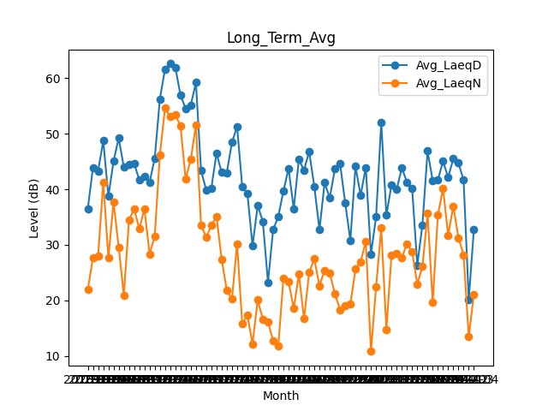
Date | Avg_LaeqD | Avg_LaeqN
2018-01 | 36.512903226 | 21.983870968
2018-02 | 43.914285714 | 27.635714286
2018-03 | 43.309677419 | 27.916129032
2018-04 | 48.733333333 | 41.306666667
2018-05 | 38.7 | 27.65483871
2018-06 | 45.053333333 | 37.673333333
2018-07 | 49.222580645 | 29.580645161
2018-08 | 43.958064516 | 20.919354839
2018-09 | 44.546666667 | 34.453333333
2018-10 | 44.65483871 | 36.503225806
2018-11 | 41.713333333 | 32.876666667
2018-12 | 42.351612903 | 36.487096774
2019-01 | 41.216129032 | 28.34516129
2019-02 | 45.6 | 31.532142857
2019-03 | 56.280645161 | 46.225806452
2019-04 | 61.683333333 | 54.616666667
2019-05 | 62.629032258 | 53.061290323
2019-06 | 61.986666667 | 53.446666667
2019-07 | 56.964516129 | 51.412903226
2019-08 | 54.564516129 | 41.903225806
2019-09 | 55.146666667 | 45.356666667
2019-10 | 59.225806452 | 51.574193548
2019-11 | 43.336666667 | 33.53
2019-12 | 39.906451613 | 31.348387097
2020-01 | 40.229032258 | 33.477419355
2020-02 | 46.503448276 | 35.082758621
2020-03 | 43.035483871 | 27.416129032
2020-04 | 42.98 | 21.74
2020-05 | 48.438709677 | 20.251612903
2020-06 | 51.306666667 | 30.17
2020-07 | 40.416129032 | 15.790322581
2020-08 | 39.251612903 | 17.287096774
2020-09 | 29.823333333 | 12.15
2020-10 | 37.067741935 | 20.038709677
2020-11 | 34.216666667 | 16.603333333
2020-12 | 23.209677419 | 16.103225806
2021-01 | 32.706451613 | 12.725806452
2021-02 | 35.092857143 | 11.757142857
2021-03 | 39.712903226 | 23.890322581
2021-04 | 43.74 | 23.313333333
2021-05 | 36.470967742 | 18.55483871
2021-06 | 45.35 | 24.673333333
2021-07 | 43.458064516 | 16.680645161
2021-08 | 46.796774194 | 25.041935484
2021-09 | 40.496666667 | 27.446666667
2021-10 | 32.729032258 | 22.616129032
2021-11 | 41.173333333 | 25.396666667
2021-12 | 38.467741935 | 24.861290323
2022-01 | 43.687096774 | 21.167741935
2022-02 | 44.642857143 | 18.292857143
2022-03 | 37.567741935 | 19.051612903
2022-04 | 30.776666667 | 19.28
2022-05 | 44.122580645 | 25.625806452
2022-06 | 38.896666667 | 26.97
2022-07 | 43.938709677 | 30.593548387
2022-08 | 28.24516129 | 10.790322581
2022-09 | 35.03 | 22.41
2022-10 | 52.041935484 | 33.019354839
2022-11 | 35.37 | 14.773333333
2022-12 | 40.796774194 | 28.141935484
2023-01 | 39.983870968 | 28.470967742
2023-02 | 43.857142857 | 27.678571429
2023-03 | 41.290322581 | 30.161290323
2023-04 | 40.216666667 | 28.746666667
2023-05 | 26.319354839 | 22.919354839
2023-06 | 33.556666667 | 26.056666667
2023-07 | 46.880645161 | 35.625806452
2023-08 | 41.558064516 | 19.580645161
2023-09 | 41.643333333 | 35.346666667
2023-10 | 45.077419355 | 40.158064516
2023-11 | 42.136666667 | 31.726666667
2023-12 | 45.55483871 | 36.964516129
2024-01 | 44.735483871 | 31.290322581
2024-02 | 41.655172414 | 28.206896552
2024-03 | 20.103225806 | 13.441935484
2024-04 | 32.83 | 21.103333333

